基本データ入力シート
大会名 | 第７８回滋賀県総合バドミントン選手権大会

① 基本データ（水色の欄）を入力してください。
② 各シートに入り、選手名等（水色の欄）を入力する。
③ 基本シートに戻り、参加数を確認する。
④ 各シート（申し込み書）を印刷し、確認する。
⑤ 参加料納入票の内容を確認する。（印刷は不要）
⑥ 本大会で、フロアーでアドバイスができるものは、監督、コーチの内１名とする。
本部より、監督・コーチ証を配付するので、基本シートに入力すること。
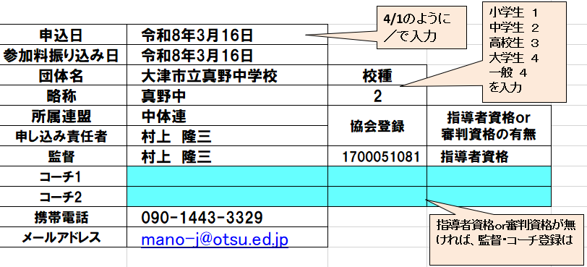
⑧ 不明な点は､事業部村上 ０９０－１４４３－３３２９ までお問い合わせください。
4/1のように
／で入力
小学生 １
中学生 ２
高校生 ３
大学生 ４
一般 ４
を入力
申込日
参加料振り込み日
団体名 |  | 校種
略称
所属連盟 |  | 協会登録 | 指導者資格ｏｒ 審判資格の有無
申し込み責任者
監督 |  |  |  | 1,200
コーチ1 |  |  |  | 1,700
コーチ2
指導者資格ｏｒ審判資格が無ければ、監督・コーチ登録はできません。
携帯電話
メールアドレス

入力後、参加数が一致しているか確認してください。
↓ クリックすると、入力シートに移動できます
参加料納入票
シングルス名簿確認用一覧
ダブルス名簿
確認用一覧
 |  |  |  |  |  |  |  | 混合 | 0

 |  |  |  |  |  | 男子S | 男子D | 女子S | 女子D
一般 男子S
一般 女子S
一般 男子D
一般 女子D
 |  |  |  |  | 一般 | 0 | 0 | 0 | 0

一般 混合D
 |  |  |  |  | ジュニアＡ | 0 | 0 | 0 | 0

 |  |  |  |  | ジュニアＢ | 0 | 0 | 0 | 0
ジュニアA 男子S
ジュニアA 女子S
ジュニアA 男子D
ジュニアA 女子D
 |  |  |  |  | ジュニアＣ | 0 | 0 | 0 | 0
ジュニアB 男子S
ジュニアB 女子S
ジュニアB 男子D
ジュニアB 女子D
 |  |  |  |  | ジュニアＤ | 0 | 0 | 0 | 0
ジュニアC 男子S
ジュニアC 男子D
ジュニアC 女子S
ジュニアC 女子D
 |  |  |  |  | 計 | 0 | 0 | 0 | 0

ジュニアD 男子S
ジュニアD 男子D
ジュニアD 女子S
ジュニアD 女子D

